Obiekty szklane - 25
 | Badanie przeprowadzone na łącznie 50 obrazach, przydzielony dla każdej kategorii (Prawidłowe i Uszkodzone) po 25 obrazów

Przebieg procesu uczenia na 20 epokach

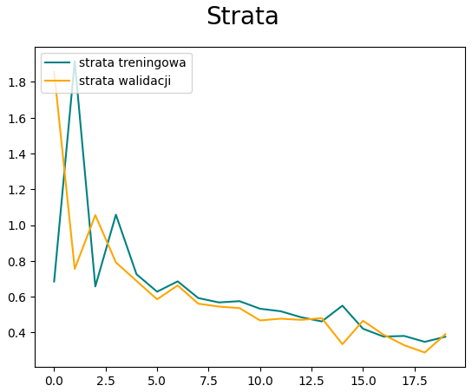
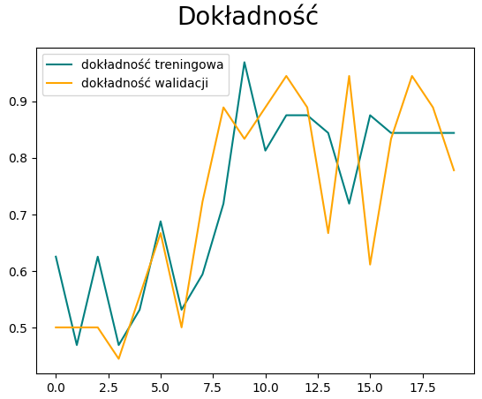

Test - 1 (PRAWIDŁOWE) |  |  |  | Test - 1 (USZKODZONE)
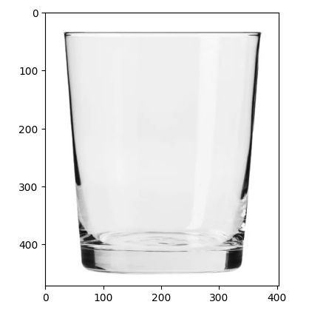
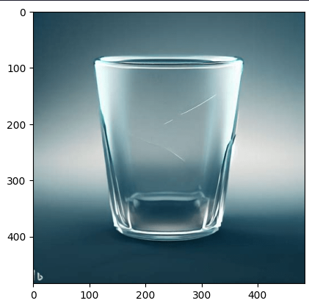

 |  | Ocena | Klasyfikacja |  | Ocena | Klasyfikacja
 |  | 0.9185279 | Prawidłowy |  | 0.54751855 | Prawidłowy

Test - 2 (PRAWIDŁOWE) |  |  |  | Test - 2 (USZKODZONE)
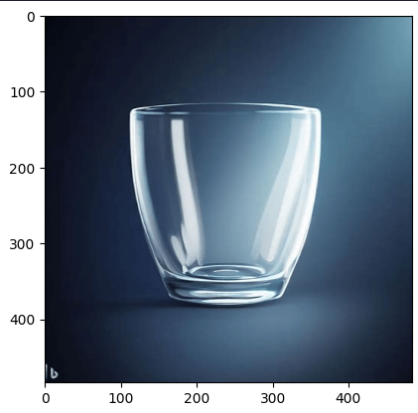
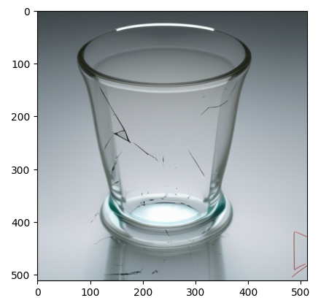

 |  | Ocena | Klasyfikacja |  | Ocena | Klasyfikacja
 |  | 0.16176112 | Uszkodzony |  | 0.24815 | Uszkodzony

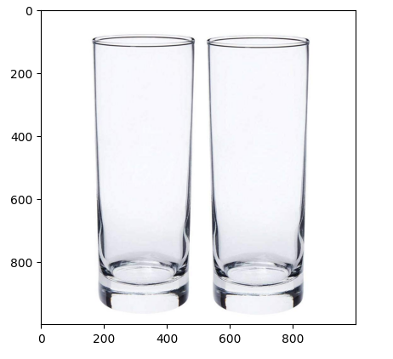
Test - 3 (PRAWIDŁOWE)
 |  |  |  | Test - 3 (USZKODZONE)
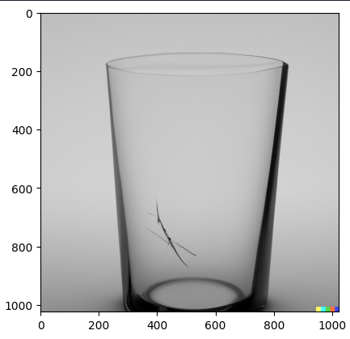

 |  | Ocena | Klasyfikacja
 |  | 0.84514433 | Prawidłowy |  | Ocena | Klasyfikacja
 |  |  |  |  | 0.67537665 | Prawidłowy

Test - 4 (PRAWIDŁOWE) |  |  |  | Test - 4 (USZKODZONE)
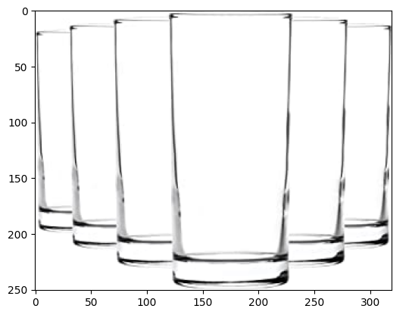
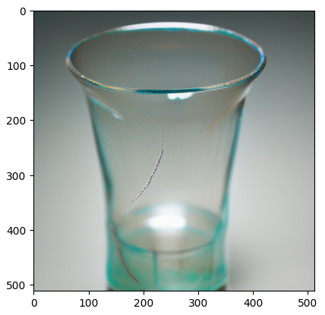

 |  | Ocena | Klasyfikacja |  | Ocena | Klasyfikacja
 |  | 0.8351546 | Prawidłowy |  | 0.2928825 | Uszkodzony

Test - 5 (PRAWIDŁOWE)
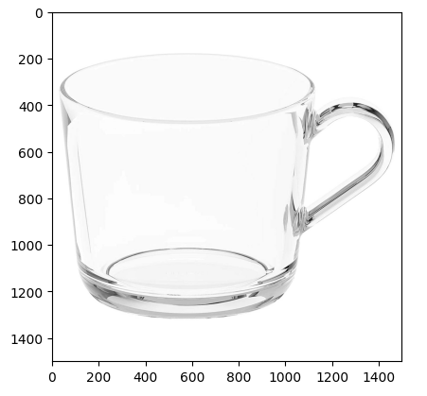
 |  |  |  | Test - 5 (USZKODZONE)
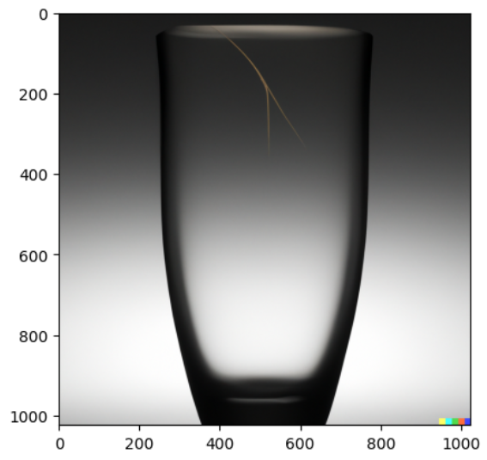
 |  | Ocena | Klasyfikacja
 |  | 0.8647871 | Prawidłowy
 |  |  |  |  | Ocena | Klasyfikacja
 |  |  |  |  | 0.1816359 | Uszkodzony

Test - 6 (PRAWIDŁOWE)
 |  |  |  | Test - 6 (USZKODZONE)
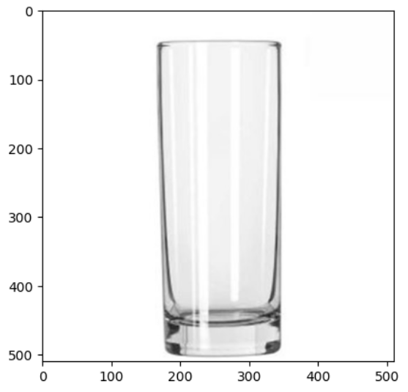
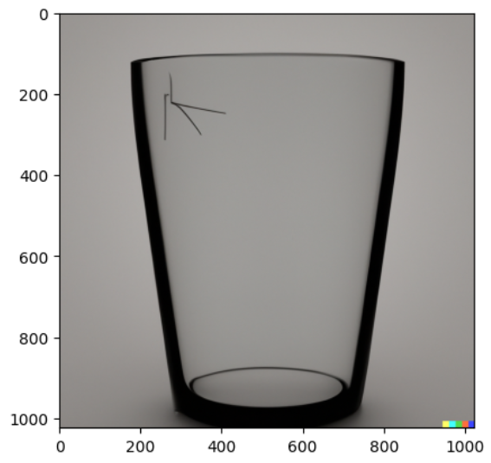

 |  | Ocena | Klasyfikacja
 |  | 0.72340083 | Prawidłowy |  | Ocena | Klasyfikacja
 |  |  |  |  | 0.5924341 | Prawidłowy

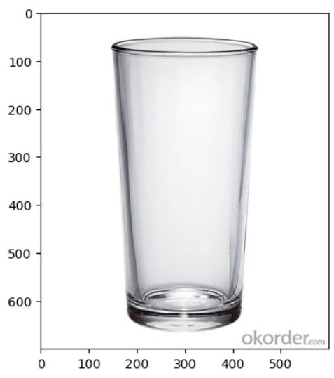
Test - 7 (PRAWIDŁOWE)
 |  |  |  | Test - 7 (USZKODZONE)
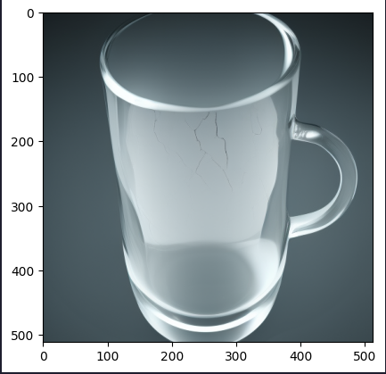

 |  | Ocena | Klasyfikacja
 |  | 0.8165024 | Prawidłowy |  | Ocena | Klasyfikacja
 |  |  |  |  | 0.33428523 | Uszkodzony

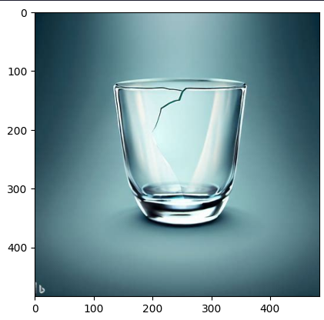
 |  |  |  | Test - 8 (USZKODZONE)
Test - 8 (PRAWIDŁOWE)
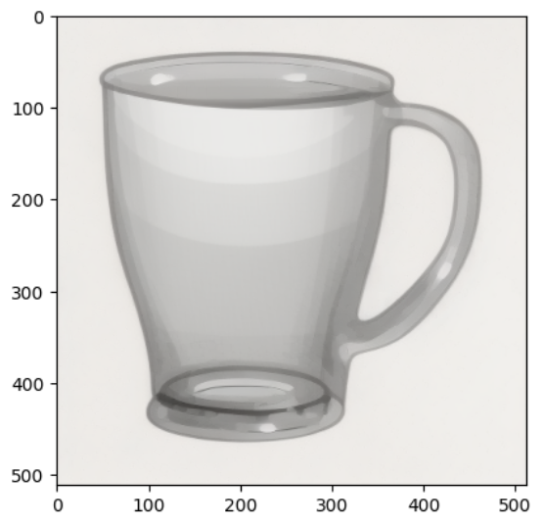

 |  |  |  |  | Ocena | Klasyfikacja
 |  | Ocena | Klasyfikacja |  | 0.19617 | Uszkodzony
 |  | 0.81942993 | Prawidłowy

 |  |  |  | Test - 9 (USZKODZONE)
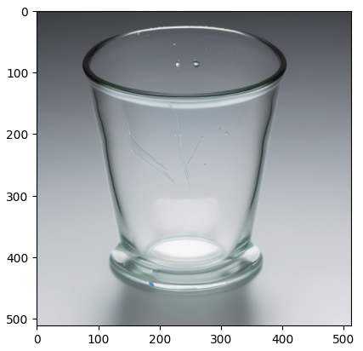

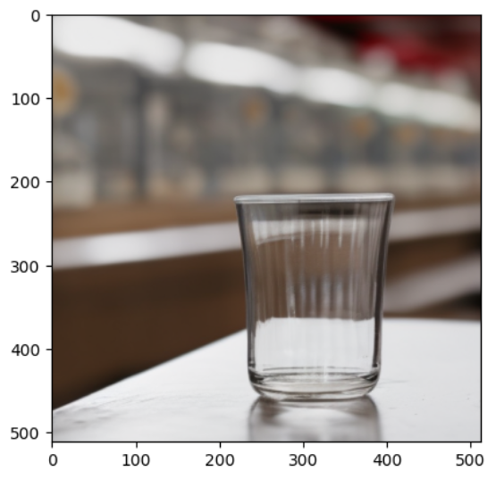
Test - 9 (PRAWIDŁOWE)
 |  |  |  |  | Ocena | Klasyfikacja
 |  |  |  |  | 0.25611275 | Uszkodzony

 |  | Ocena | Klasyfikacja
 |  | 0.7422247 | Prawidłowy

 |  |  |  | Test - 10 (USZKODZONE)
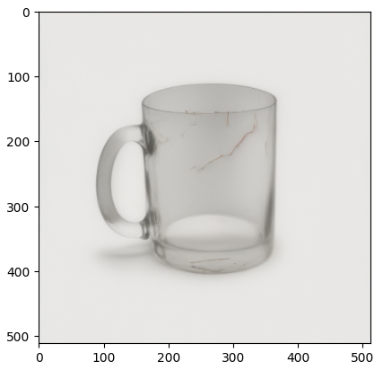

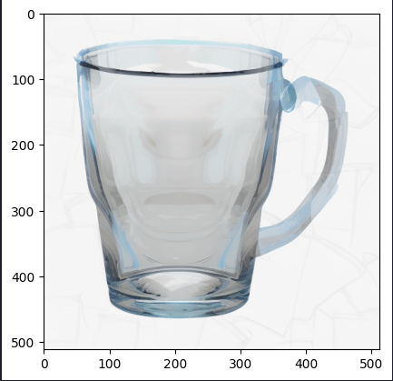
Test - 10 (PRAWIDŁOWE) |  |  |  |  | Ocena | Klasyfikacja
 |  |  |  |  | 0.74181026 | Prawidłowy

 |  | Ocena | Klasyfikacja
 |  | 0.8814195 | Prawidłowy

Obiekty szklane - 50
 | Badanie przeprowadzone na łącznie 100 obrazach, przydzielony dla każdej kategorii (Prawidłowe i Uszkodzone) po 50 obrazów

Przebieg procesu uczenia na 20 epokach
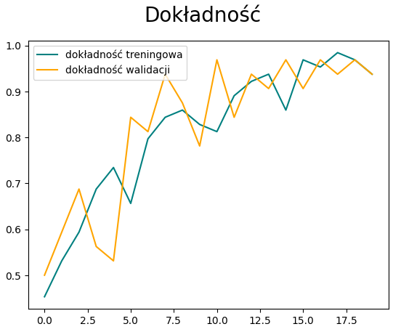
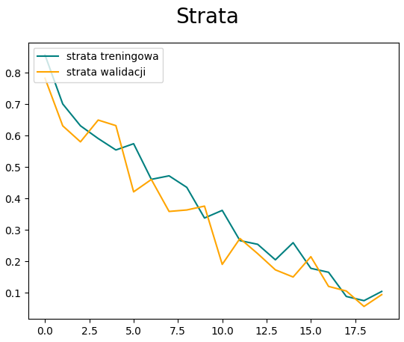

Test - 1 (PRAWIDŁOWE) |  |  |  | Test - 1 (USZKODZONE)

 |  | Ocena | Klasyfikacja |  | Ocena | Klasyfikacja
 |  | 0.84990263 | Prawidłowy |  | 0.99400294 | Prawidłowy

Test - 2 (PRAWIDŁOWE) |  |  |  | Test - 2 (USZKODZONE)

 |  | Ocena | Klasyfikacja |  | Ocena | Klasyfikacja
 |  | 0.9798704 | Prawidłowy |  | 0.00386766 | Uszkodzony

Test - 3 (PRAWIDŁOWE)
 |  |  |  | Test - 3 (USZKODZONE)

 |  | Ocena | Klasyfikacja
 |  | 0.03639716 | Uszkodzony |  | Ocena | Klasyfikacja
 |  |  |  |  | 0.01674952 | Uszkodzony

Test - 4 (PRAWIDŁOWE) |  |  |  | Test - 4 (USZKODZONE)

 |  | Ocena | Klasyfikacja |  | Ocena | Klasyfikacja
 |  | 0.05641427 | Uszkodzony |  | 0.00414581 | Uszkodzony

Test - 5 (PRAWIDŁOWE)

 |  |  |  | Test - 5 (USZKODZONE)

 |  | Ocena | Klasyfikacja
 |  | 0.9491898 | Prawidłowy
 |  |  |  |  | Ocena | Klasyfikacja
 |  |  |  |  | 0.02043912 | Uszkodzony

Test - 6 (PRAWIDŁOWE)
 |  |  |  | Test - 6 (USZKODZONE)

 |  | Ocena | Klasyfikacja
 |  | 0.7077886 | Prawidłowy |  | Ocena | Klasyfikacja
 |  |  |  |  | 0.00069023 | Uszkodzony

Test - 7 (PRAWIDŁOWE)
 |  |  |  | Test - 7 (USZKODZONE)

 |  | Ocena | Klasyfikacja
 |  | 0.2013224 | Uszkodzony |  | Ocena | Klasyfikacja
 |  |  |  |  | 0.01667762 | Uszkodzony

 |  |  |  | Test - 8 (USZKODZONE)
Test - 8 (PRAWIDŁOWE)

 |  |  |  |  | Ocena | Klasyfikacja
 |  | Ocena | Klasyfikacja |  | 0.9827842 | Prawidłowy
 |  | 0.88786936 | Prawidłowy

 |  |  |  | Test - 9 (USZKODZONE)

Test - 9 (PRAWIDŁOWE)
 |  |  |  |  | Ocena | Klasyfikacja
 |  |  |  |  | 0.01187711 | Uszkodzony

 |  | Ocena | Klasyfikacja
 |  | 0.04853454 | Uszkodzony

 |  |  |  | Test - 10 (USZKODZONE)

Test - 10 (PRAWIDŁOWE) |  |  |  |  | Ocena | Klasyfikacja
 |  |  |  |  | 0.42052767 | Uszkodzony

 |  | Ocena | Klasyfikacja
 |  | 0.9503239 | Prawidłowy

Obiekty szklane - 100
 | Badanie przeprowadzone na łącznie 200 obrazach, przydzielony dla każdej kategorii (Prawidłowe i Uszkodzone) po 100 obrazów

Przebieg procesu uczenia na 20 epokach

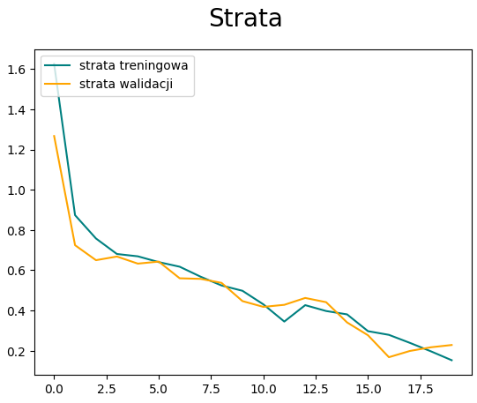
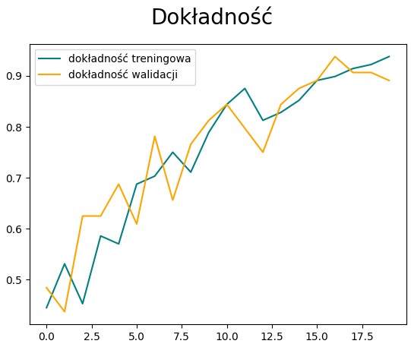

Test - 1 (PRAWIDŁOWE) |  |  |  | Test - 1 (USZKODZONE)

 |  | Ocena | Klasyfikacja |  | Ocena | Klasyfikacja
 |  | 0.9864047 | Prawidłowy |  | 0.9690722 | Prawidłowy

Test - 2 (PRAWIDŁOWE) |  |  |  | Test - 2 (USZKODZONE)

 |  | Ocena | Klasyfikacja |  | Ocena | Klasyfikacja
 |  | 0.812722 | Prawidłowy |  | 0.04128061 | Uszkodzony

Test - 3 (PRAWIDŁOWE)
 |  |  |  | Test - 3 (USZKODZONE)

 |  | Ocena | Klasyfikacja
 |  | 0.8298837 | Prawidłowy |  | Ocena | Klasyfikacja
 |  |  |  |  | 0.01292709 | Uszkodzony

Test - 4 (PRAWIDŁOWE) |  |  |  | Test - 4 (USZKODZONE)

 |  | Ocena | Klasyfikacja |  | Ocena | Klasyfikacja
 |  | 0.8440731 | Uszkodzony |  | 0.01372818 | Uszkodzony

Test - 5 (PRAWIDŁOWE)

 |  |  |  | Test - 5 (USZKODZONE)

 |  | Ocena | Klasyfikacja
 |  | 0.9554931 | Prawidłowy
 |  |  |  |  | Ocena | Klasyfikacja
 |  |  |  |  | 0.0035921 | Uszkodzony

Test - 6 (PRAWIDŁOWE)
 |  |  |  | Test - 6 (USZKODZONE)

 |  | Ocena | Klasyfikacja
 |  | 0.44777694 | Uszkodzony |  | Ocena | Klasyfikacja
 |  |  |  |  | 0.00410713 | Uszkodzony

Test - 7 (PRAWIDŁOWE)
 |  |  |  | Test - 7 (USZKODZONE)

 |  | Ocena | Klasyfikacja
 |  | 0.2929827 | Uszkodzony |  | Ocena | Klasyfikacja
 |  |  |  |  | 0.09529652 | Uszkodzony

 |  |  |  | Test - 8 (USZKODZONE)
Test - 8 (PRAWIDŁOWE)

 |  |  |  |  | Ocena | Klasyfikacja
 |  | Ocena | Klasyfikacja |  | 0.59629834 | Prawidłowy
 |  | 0.73627317 | Prawidłowy

 |  |  |  | Test - 9 (USZKODZONE)

Test - 9 (PRAWIDŁOWE)
 |  |  |  |  | Ocena | Klasyfikacja
 |  |  |  |  | 0.1106549 | Uszkodzony

 |  | Ocena | Klasyfikacja
 |  | 0.20005107 | Uszkodzony

 |  |  |  | Test - 10 (USZKODZONE)

Test - 10 (PRAWIDŁOWE) |  |  |  |  | Ocena | Klasyfikacja
 |  |  |  |  | 0.40220806 | Uszkodzony

 |  | Ocena | Klasyfikacja
 |  | 0.94812363 | Prawidłowy

Obiekty szklane - 250
 | Badanie przeprowadzone na łącznie 500 obrazach, przydzielony dla każdej kategorii (Prawidłowe i Uszkodzone) po 250 obrazów

Przebieg procesu uczenia na 15 epokach

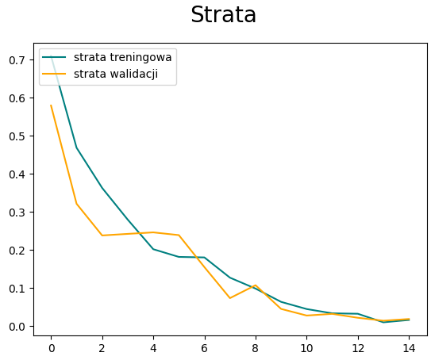
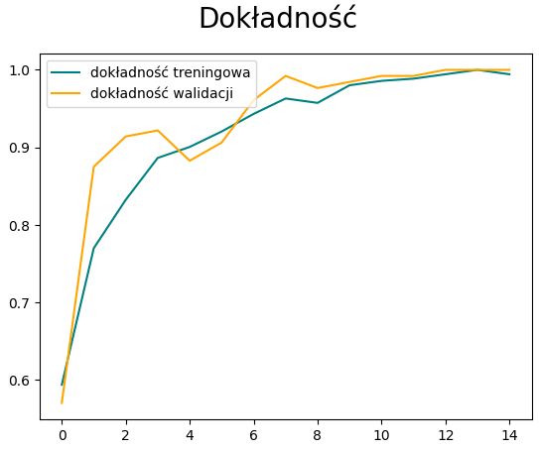

Test - 1 (PRAWIDŁOWE) |  |  |  | Test - 1 (USZKODZONE)

 |  | Ocena | Klasyfikacja |  | Ocena | Klasyfikacja
 |  | 0.99992514 | Prawidłowy |  | 0.14923318 | Uszkodzony

Test - 2 (PRAWIDŁOWE) |  |  |  | Test - 2 (USZKODZONE)

 |  | Ocena | Klasyfikacja |  | Ocena | Klasyfikacja
 |  | 0.00049097 | Uszkodzony |  | 2.871099e-08 | Uszkodzony

Test - 3 (PRAWIDŁOWE)
 |  |  |  | Test - 3 (USZKODZONE)

 |  | Ocena | Klasyfikacja
 |  | 0.99903715 | Prawidłowy |  | Ocena | Klasyfikacja
 |  |  |  |  | 9.253375e-05 | Uszkodzony

Test - 4 (PRAWIDŁOWE) |  |  |  | Test - 4 (USZKODZONE)

 |  | Ocena | Klasyfikacja |  | Ocena | Klasyfikacja
 |  | 0.9983879 | Prawidłowy |  | 4.3932796e-06 | Uszkodzony

Test - 5 (PRAWIDŁOWE)

 |  |  |  | Test - 5 (USZKODZONE)

 |  | Ocena | Klasyfikacja
 |  | 0.97826487 | Prawidłowy
 |  |  |  |  | Ocena | Klasyfikacja
 |  |  |  |  | 1.2867513e-08 | Uszkodzony

Test - 6 (PRAWIDŁOWE)
 |  |  |  | Test - 6 (USZKODZONE)

 |  | Ocena | Klasyfikacja
 |  | 0.2164898 | Uszkodzony |  | Ocena | Klasyfikacja
 |  |  |  |  | 1.791459e-08 | Uszkodzony

Test - 7 (PRAWIDŁOWE)
 |  |  |  | Test - 7 (USZKODZONE)

 |  | Ocena | Klasyfikacja
 |  | 0.9998957 | Prawidłowy |  | Ocena | Klasyfikacja
 |  |  |  |  | 0.00028085 | Uszkodzony

 |  |  |  | Test - 8 (USZKODZONE)
Test - 8 (PRAWIDŁOWE)

 |  |  |  |  | Ocena | Klasyfikacja
 |  | Ocena | Klasyfikacja |  | 0.00098794 | Uszkodzony
 |  | 0.99057996 | Prawidłowy

 |  |  |  | Test - 9 (USZKODZONE)

Test - 9 (PRAWIDŁOWE)
 |  |  |  |  | Ocena | Klasyfikacja
 |  |  |  |  | 2.8661802e-06 | Uszkodzony

 |  | Ocena | Klasyfikacja
 |  | 0.7195368 | Prawidłowy

 |  |  |  | Test - 10 (USZKODZONE)

Test - 10 (PRAWIDŁOWE) |  |  |  |  | Ocena | Klasyfikacja
 |  |  |  |  | 0.00594379 | Uszkodzony

 |  | Ocena | Klasyfikacja
 |  | 0.9921462 | Prawidłowy

Obiekty szklane - 500
 | Badanie przeprowadzone na łącznie 1000 obrazach, przydzielony dla każdej kategorii (Prawidłowe i Uszkodzone) po 500 obrazów

Przebieg procesu uczenia na 15 epokach

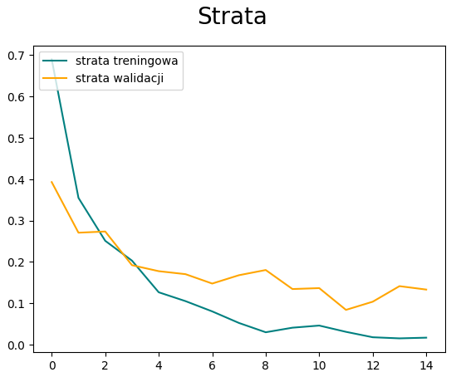
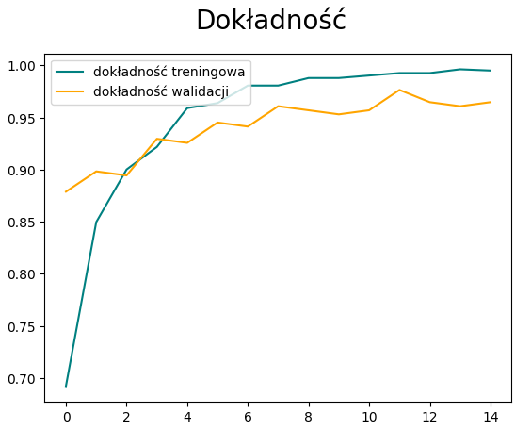

Test - 1 (PRAWIDŁOWE) |  |  |  | Test - 1 (USZKODZONE)

 |  | Ocena | Klasyfikacja |  | Ocena | Klasyfikacja
 |  | 0.99994624 | Prawidłowy |  | 7.884345e-05 | Uszkodzony

Test - 2 (PRAWIDŁOWE) |  |  |  | Test - 2 (USZKODZONE)

 |  | Ocena | Klasyfikacja |  | Ocena | Klasyfikacja
 |  | 0.86573 | Prawidłowy |  | 4.773199e-07 | Uszkodzony

Test - 3 (PRAWIDŁOWE)
 |  |  |  | Test - 3 (USZKODZONE)

 |  | Ocena | Klasyfikacja
 |  | 0.99992496 | Prawidłowy |  | Ocena | Klasyfikacja
 |  |  |  |  | 2.2078943e-06 | Uszkodzony

Test - 4 (PRAWIDŁOWE) |  |  |  | Test - 4 (USZKODZONE)

 |  | Ocena | Klasyfikacja |  | Ocena | Klasyfikacja
 |  | 0.99304414 | Prawidłowy |  | 6.3885636e-06 | Uszkodzony

Test - 5 (PRAWIDŁOWE)

 |  |  |  | Test - 5 (USZKODZONE)

 |  | Ocena | Klasyfikacja
 |  | 0.9994097 | Prawidłowy
 |  |  |  |  | Ocena | Klasyfikacja
 |  |  |  |  | 9.216427e-06 | Uszkodzony

Test - 6 (PRAWIDŁOWE)
 |  |  |  | Test - 6 (USZKODZONE)

 |  | Ocena | Klasyfikacja
 |  | 0.74320 | Prawidłowy |  | Ocena | Klasyfikacja
 |  |  |  |  | 2.3838764e-09 | Uszkodzony

Test - 7 (PRAWIDŁOWE)
 |  |  |  | Test - 7 (USZKODZONE)

 |  | Ocena | Klasyfikacja
 |  | 0.99879295 | Prawidłowy |  | Ocena | Klasyfikacja
 |  |  |  |  | 1.6288888e-07 | Uszkodzony

 |  |  |  | Test - 8 (USZKODZONE)
Test - 8 (PRAWIDŁOWE)

 |  |  |  |  | Ocena | Klasyfikacja
 |  | Ocena | Klasyfikacja |  | 0.00364679 | Uszkodzony
 |  | 0.98510396 | Prawidłowy

 |  |  |  | Test - 9 (USZKODZONE)

Test - 9 (PRAWIDŁOWE)
 |  |  |  |  | Ocena | Klasyfikacja
 |  |  |  |  | 9.597346e-06 | Uszkodzony

 |  | Ocena | Klasyfikacja
 |  | 0.9975974 | Prawidłowy

 |  |  |  | Test - 10 (USZKODZONE)

Test - 10 (PRAWIDŁOWE) |  |  |  |  | Ocena | Klasyfikacja
 |  |  |  |  | 0.00247978 | Uszkodzony

 |  | Ocena | Klasyfikacja
 |  | 0.9990083 | Prawidłowy

